Hoja1
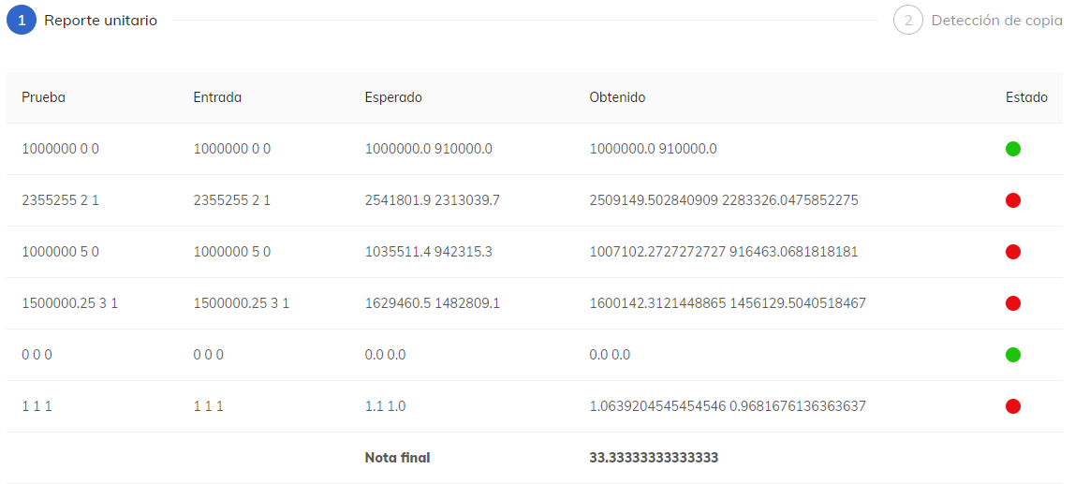
1.25 | extras
1000000 | salario base
5 | total horas extras
0 | bonificacion

salario base | 1,000,000.00
extras | 35,511.36
bonificacion | -
total salario | 1,035,511.36 | 1,035,511.40 | (0.04)
5 0 | 1035511.4 942315.4

